Arkusz2
FIZYKA - Pakiet nr 2 – mechanika, dynamika, energia cieplna

L.p. | Nazwa | Zdjęcie | Opis | Link | cena brutto w zł | Ilość | Wartość brutto w zł
1 | BAZA TECHNICZNA DO EKSPERYMENTÓW | 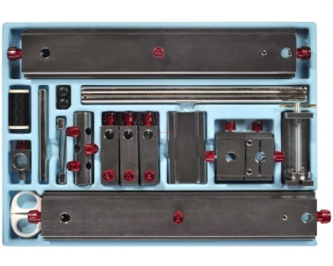 | Baza techniczna do modułów: mechanika, dynamika, energia cieplna. Większość składników tego zestawu jest zrobiona z aluminium. Aluminium jest bardzo odporne i nie rdzewieje. Gwintowane końce wszystkich śrub są zaokrąglone, dzięki czemu elementy są utrzymywane bardzo solidnie. Pręty i śruby są wykonane z niklowanej stali | https://www.pomocedydaktyczne.eu/p10518,baza-techniczna-do-eksperymentow.html | 1,095.00 zł | 1 | 1,095.00 zł
2 | MECHANIKA | 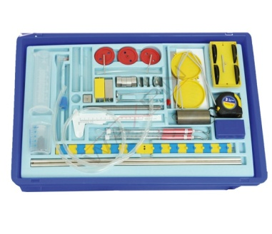 | Zawartość modułu Mechanika :wózek do przeprowdzania eksperymentów - 1 szt.miara 3m - 1 szt.szalka z zawieszkami - 2szt. wskaźnik dla drążka dźwigni - 1 szt.plastikowa zlewka 100ml - 1 szt.plastikowa miarka 100ml - 1 szt.sonda - 1 szt.tuba z manometrem, akrylowa, szerokość 8mm, długość 200mm - 2 szt. akrylowa tuba, szerokość 20mm, długość 120mm - 1 szt.silikonowy korek z otworem, 12,5/18/27mm - 1 szt.szklana probówka 100x12mm- obciążnik 50g - 4szt. obciążnik 10g - 4szt.uchwyt na obciążniki 10g - 2 szt.zestaw odważników 1 do 50g - 2 szt.okrągły pręt 500x10mm - 2 szt. akrylowa rurka 80x8mm - 1 szt.bloczek (pusty w środku) - 1 szt.bloczek aluminiowy - 1szt.żelazny bloczek z hakiem, duży - 1 szt. żelazny bloczek z hakiem, mały - 1 szt.sprężyna 3N/m, długość 35mm - 1 szt.sprężyna 20N/m, długość 12mm, 1 szt.pręt dźwigni do balansowania - 1 szt. sprężyna płaska, stalowa, 165x0,4mm - 1 szt.zestaw 3 rurek- zestaw plastikowych kół pasowych - 4 szt.plastikowa rurka, 100cm - 1 szt. plastikowa rurka, 16cm - 1 szt.dynanometr 2N - 2 szt.Jeżeli chcemy przeprowadzać eksperymenty należy dokupić - Bazę techniczną do eksperymentów | https://www.pomocedydaktyczne.eu/p10517,zestaw-mechanika.html | 2,195.00 zł | 1 | 2,195.00 zł
3 | DYNAMIKA | 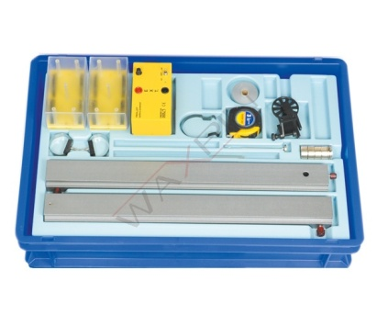 | Zestaw Dynamika zawiera: wózek o niskim współczynniku tarcia - 2 szt.obciążnik 50g - 4 szt.obciążnik 10g - 3 szt.uchwyt na odważniki - 1 szt.zderzak - 2 szt.koło pasowe o niskim poziomie tarcia - 1 szt.nadwozie do wózka - 2 szt.płaska sprężyna do przeprowadzania eksperymentów zderzeniowych - 1 szt.pręt 60x10mm - 1 szt.miara 3m - 1 szt.aluminiowa szyna 50x2cm - 1 szt.złączka do szyn - 1 szt. Z pomocą zestawu możemy przeprowadzić eksperymenty z zakresu dynamiki:-ruch jednostajny-zmienna ruchu-średnia prędkość-jednostajne przyśpieszenie-przyśpieszenie swobodnego spadania-podstawowe równanie dynamiki - definicja Newtona-eksperymenty wpływu - zasada pędu-dynamiczne wysnaczenie masy-potencjalna i kinetyczna energia Jeżeli chcemy przeprowadzać eksperymenty najlepiej dokupić - bazę techniczną do eksperymentów, zegar taśmowy, taśmę magnetyczną | https://www.pomocedydaktyczne.eu/p3456,zestaw-el-go-edu2-p1-arduino.html | 2,590.00 zł | 1 | 2,590.00 zł
 | ZEGAR TAŚMOWY | 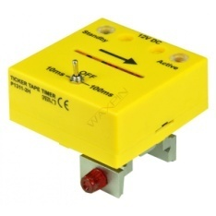 | Zegar taśmowy Służy do zapisywania na taśmie magnetycznej wszelkich zmian które następują w trakcie eksperymentu. Zegar taśmowy stosujemy wyłącznie do Zestawu doświadczalnego Dynamika | https://www.pomocedydaktyczne.eu/p10523,zegar-tasmowy.html | 699.00 zł | 1 | 699.00 zł
4 | TASMA MAGNETYCZNA | 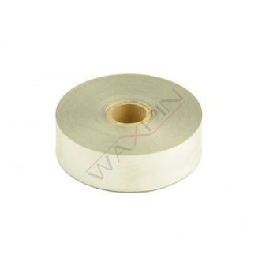 | Zegar taśmowy służy do zapisywania na taśmie magnetycznej wszelkich zmian które następują w trakcie eksperymentu. | https://www.pomocedydaktyczne.eu/p10524,tasma-magnetyczna.html | 99.00 zł | 1 | 99.00 zł
5 | 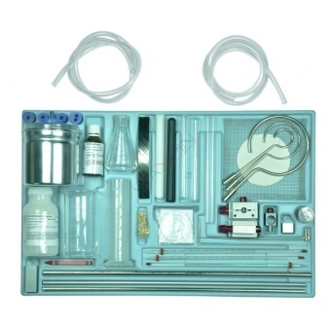 ENERGIA CIEPLNA |  | Zestaw Energia Cieplna W skład zestawu wchodzą: cylinder miarowy, plastikowy 100ml - 1 szt.osłonki - 2 szt.bimetaliczny pasek - 1 szt.kredka świecowa- 1 szt.rurka plastikowa 100cm - 2 szt. rurka do manometru 200x8mm - 2 szt.igła stalowa - 1 szt.zestaw spiral do wytwarzania ciepła - 1 szt.uchwyt na dynanometr 1 szt. paski wosku, zestaw - 1 szt.szklana rurka 80mm - 1 szt.zestaw 3 uchwytów (102mm, 62mm, 35mm) - 1 szt.druciana siatka 150x150mm - 1 szt. szklana zlewka 250ml - 1 szt.kolba stożkowa 100ml - 1 szt.rurka aluminiowa - 1 szt.rurka żelazna - 1 szt.wskaźnik ze złączem - 2 szt. suwak - 1 szt.suwak do wskaźnika - 1 szt.probówka szklana 160x16mm - 2 szt.nafta- 50ml tiosiarczan sodu- 200g sproszkowany czerwony barwnik silikonowe zatyczka 12/18/87mm, jeden otwór - 2 szt.silikonowa zatyczka 17/22/25mm, jeden otwór - 1 szt.silikonowe zatyczki 17/22/25mm, dwa otwory - 1 szt. aluminiowy bloczek - 1 szt.żelazny bloczek z hakiem, mały - 1 szt.kolba izolacyjna z pokrywką (składa się z 2 aluminiowych zlewek - 150 oraz 700ml) - 1 szt. pręt 500x10mm - 1 szt.termometr z przedziałką, skala pomiaru -10 do +110, dokładność 1 stopień - 2 szt.termometr, skala pomiaru -10 do +110, dokładność 1 stopień - 1 szt.Jeżeli chcemy przeprowadzać doświadczenia najlepiej dokupić - Bazę techniczną do eksperymentów | https://www.pomocedydaktyczne.eu/p10542,zestaw-energia-cieplna.html | 2,190.00 zł | 1 | 2,190.00 zł
 |  |  |  |  | 8,868.00 zł | 6 | 8,868.00 zł

 | Kontakt: 94/3731335; 61/8152040
 | E-mail biuro@pomocedydaktyczne.eu

 | www.pomocedydaktyczne.eu

 | Powyższe zestawienie nie stanowi oferty – jest tylko pomocą w składaniu zamówienia. Ceny jak i towar mogą się różnić od przedstawionych powyżej. Ceny aktualne na dzień 22.04.2020

